상품제안서
플레오맥스 와이드패널 스마트 인바디 체중계 PM-IB03 | 상품코드: F25227

 |  |  |  |  |  |  | 02-412-0044 | www.easy1.co.kr
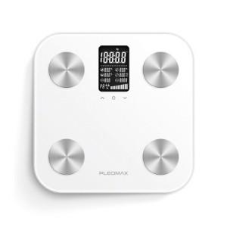

【상세/제작정보】 | 퍼스널9 와이드 패널 스마트 체중계

【인쇄/포장옵션】 | 레이저 / 포장지포장

【공급단가】 | 수량 | 50~ | 100~ | 300~ | 500~ | 1,000~
*VAT별도 | 단가 | 31,050원 | 29,900원 | 28,750원 | 27,600원 | 26,910원

【상품 URL】 | https://easy1.co.kr:443/src/goods_detail.php?gdno=25227

